Sheet1
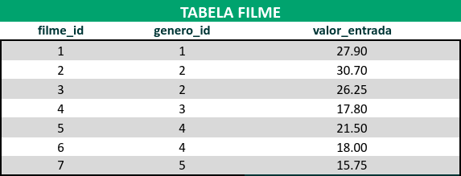
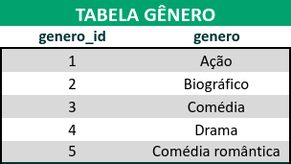
TABELA DESNORMALIZADA
residencia_id | residencia_locador | tipo | endereco | inquilinos
1 | Doren Fatima | casa | Rua Norte Sul, 35, Belo Horizonte, MG | João, Mária, Carlos
2 | Ramon Johathan | apartamento | Av Rodrigues Ramos, 950 Salvador, BA | Sebastião, Alfredo | Converta a tabela desnormalizada abaixo para a 1ª Forma Normal.
3 | Vanderson Judis | apartamento | Rua Brusque 352, Ipatinga, MG | Marta, Marizete
4 | Carolina Rude | casa | Av Atlantica, 254, Camboriú, SC | Letíce, Laísa, Bartolomeu

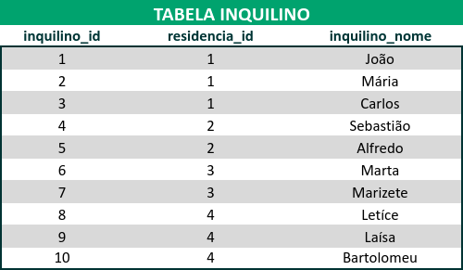

 |  |  |  | Converta a tabela desnormalizada abaixo (que já está nos padrões da 1ª Forma Normal) para a 2ª Forma Normal.

 |  |  | Agora, converta essa outra tabela (que já está nos moldes das duas primeiras formas) para a 3ª Forma Normal.

